ウェブサイト掲載情報
15．ウェブサイト掲載情報

ホーム＞エコマーク認定サービス

□認定番号 |  | 12 345 678 ※認定後に決定（結果通知でお知らせ）します。

■施設名（ブランド名） |  | 例）エコスーパーマーケット

■申込施設数 |  |  | FALSE

 |  |  | FALSE

■施設情報 | 施設(会社)名 | 例）公益財団法人日本環境協会
（複数施設の場合は |  |  | TRUE
本社などの連絡先） | 所在地 | 例）〒101-0032
 |  | 東京都千代田区岩本町1-10-5 TMMビル5階

 | TEL | 例）03-5829-6284

 | 備考

■URL(公式サイト) |  | 例：https://www.ecomark.jp

■施設概要 |  | 自由記述（140字以内）例）××県を中心に展開する、「安く、おいしく」を提供する地域密着型のスーパーマーケット。毎日のお買い得商品や季節に応じたイベントも開催しています。XX店舗（平成31年3月1日現在）××××××××××××××××××××××××××××××××××××××××××××××××××××

■イチオシポイント （エコ特典など） |  | 自由記述（140字以内）例）●●では、環境保全の取り組みとしてマイバッグをご持参いただいたお客様にポイントサービスを実施しております。持続可能な地球環境のために、できることから一つ一つ、一人では効果が少なくても、みんなで取り組めば大きな成果に！皆さんのご理解・ご協力をお願いします。×××××××××××××

■代表的な写真 |  | 画像ファイルをメールに添付してお送りください。
（施設外観、ロゴなど） |  | 掲載できる画像は認定番号ごとに1枚です。

 |  | ファイル形式 ： JPEG

 |  | サイズ ： 縦横比（横：縦）＝３：２

 |  | ファイル名 ： 施設名（アルファベット表記） 例：ecosupermarket

 |  | ※解像度の指定は特にありませんが、ウェブサイトにアップした際に荒くならない程度のサイズとしてください。
 |  | ※必要に応じてサイズ調整、トリミングして掲載されますのでご了承ください。

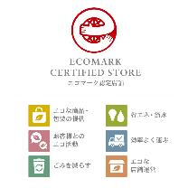
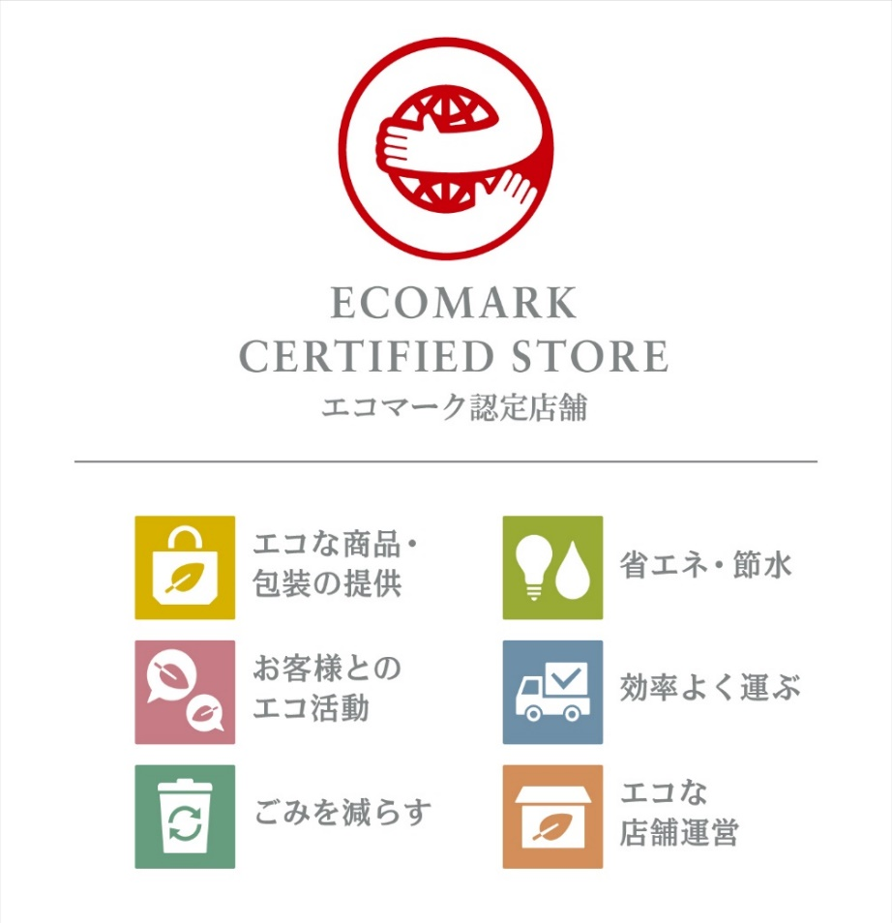
□ピクトグラム表示

 |  | No.501「小売店舗」のピクトグラム表示例

 |  | No.503「ホテル・旅館」、No.505「飲食店」、No.509「商業施設」、
 |  | No.511「テイクアウト・デリバリー店舗」、No.512「美容室」でも同様の画像を
 |  | 用意しており、認定後、イラストレータ形式でお渡しします。
 |  | ※表示できるピクトグラムの条件は各認定基準書「5.申込区分、表示など」による。

■主な環境取組の紹介 |  | 原則、「その他」として認定された内容は、エコマークウェブサイトで公表することとしています。
 |  | また、どのような観点で認定を受けたかについて、代表的な取り組み（選択項目の一部）を紹介させていただきます。

 |  |  | FALSE

■公開開始日 |  | 年 月 日
 |  | 認定後、上記の情報がエコマークウェブサイト上で公開されます。
 |  | 通常は認定後に速やかに公開されますが、公開開始日を指定する場合はご記入ください。

 |  |  | ↑上へ

